TS & POWER CORD WITH SERVICE CO
ONKAR ENGINE & GENERATOR (P) LIMITED

प्रोडक्ट नाम | वॉटर हीटर अमिका | Work Instruction |  |  |  | हस्ताक्षर | सुपरवाइज़र | इंजीनियर | मैनेजर
डॉक्यूमेंट नंबर | OM/WI/08
इफेक्टिव डेट | 24.10.18
कार्य निर्देश
रेविजन नंबर | 1
ऑपरेशन नंबर | 40B,50B,60B,160 & 170
कार्य का नाम :थर्मोस्टेट और मैन पावर कॉर्ड अस्सेम्ब्ली विथ सर्विस कवर |  |  |  |  | विभाग :असेंबली लाइन
व्यवस्थित दृष्टिकोण |  |  | नं. | कार्य प्रणाली | नं. | 5S |  | सेफ्टी इंस्ट्रक्शन
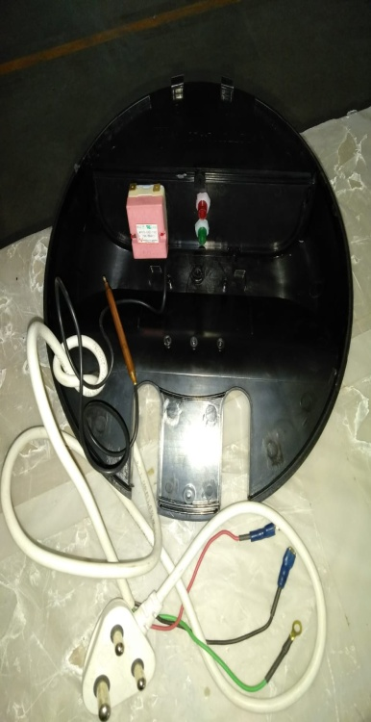 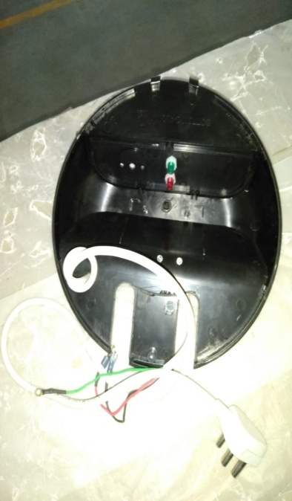 |  |  | 1 | सर्वप्रथम अपने आस पास के कार्य स्थल को साफ़ करे। | 1 | कार्यस्थल साफ सुथरा रखें। |  | USE | NOT USE
 |  |  | 2 | कार्य शुरू करने से पहले सुनिश्चितं करे की थर्मोस्टेट, मैन पावर कॉर्ड और सर्विस कवर में पिछला कार्य सही हुआ है की नही। | 2 | कार्यस्थल पर आवश्यक सामान ही रखें।
 |  |  | 3 | थर्मोस्टेट, मैन पावर कॉर्ड और सर्विस कवर की असेंबली के बाद सुनिश्चित करे की असेंबली सही से हुआ हो और कही थर्मोस्टेट, मैन पावर कॉर्ड लूज़ तो न है। | 3 | टूल, गेज आदि को निर्धारित स्थान पर रखें।
 |  |  | 4 | शुरू के 2 पीस क्वालिटी इंस्पेक्टर से चेक करा कर काम शुरू करे। | 4 | टूल, गेज आदि सामान को गैंगवे पर ना रखें।
 |  |  | 5 | सर्विस कवर को अगले कार्य के लिए बढ़ा दें। | 5
प्रमुख नियत्रण बातें |  |  |  | पार्ट्स | नं. | इकुएपमेंट / जिग / फिक्सचर / मशीन
Contents/ Spec. | Frequencey | Contents/ Spec. | Frequencey
सर्विस कवर में फ़्लैश फ्लो मार्क और शार्ट मोल्ड न हो। | 100 दृस्य | पावर कॉर्ड के तीनो वायर कलर शेम न हो और न ही टॉप पिन में डेंट हो। | 100 दृस्य | 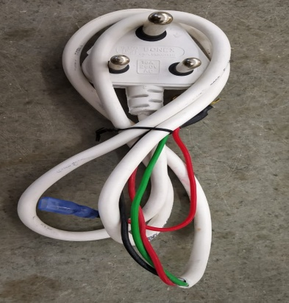 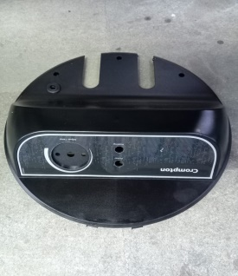 | 1
थर्मोस्टेट की वायर कटा न हो। | 100 दृस्य |  |  |  | 2
Note :-(1)- समझ न आने या किसी भी परेशानी में सुपरवाइजर से संपर्क करें।
(२)- रिवर्क करने के लिए सुपरवाइजर से निर्देश लें।
हमारी प्राथमिकता - सुरक्षा , गुणवत्ता व उत्पादतकता

